需求信息表
2026年巧克力装饰类产品项目需求信息表
序号 | 物料编码 | 物料名称 | 规格型号 | 计量单位 | 年度用量 参考 | 图片参考 | 原料描述
1 | 101002002 | 黑色短卷 | 5厘米/个 | 个 | 320000 | 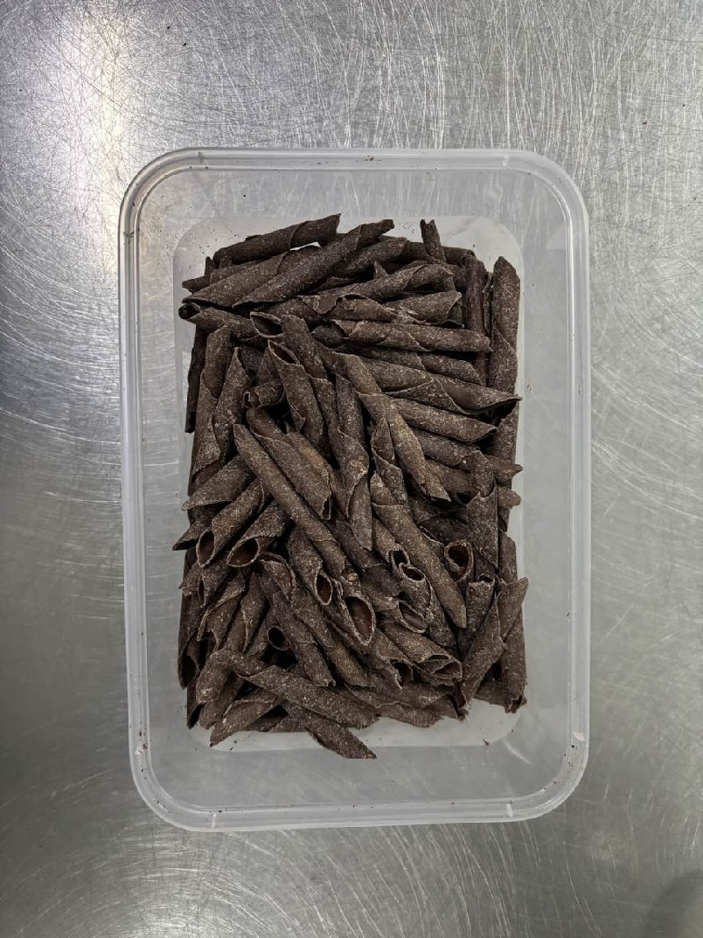 | 密封包装。可可脂。巧克力短卷，呈空心圆柱状、造型规整统一、长短粗细一致；卷身笔直不弯曲、不塌陷、不变形；呈均匀棕黑色/可可色，表面光滑，质地坚实，具有一定的柔韧性；入口丝滑绵密、可可香气纯正浓郁、甜度适中。 无异物，无异色，无异味；无霉变，无虫害；无明显瑕疵、气孔，形状无生硬、扭曲感，不易折断，无粗糙感；无过甜、过腻或苦涩感，无颗粒感、渣感。 包装严密洁净，易于开启，不易产生异物。
2 | 101002030 | 白巧克力网卷 | 5厘米/个 | 个 | 55000 | 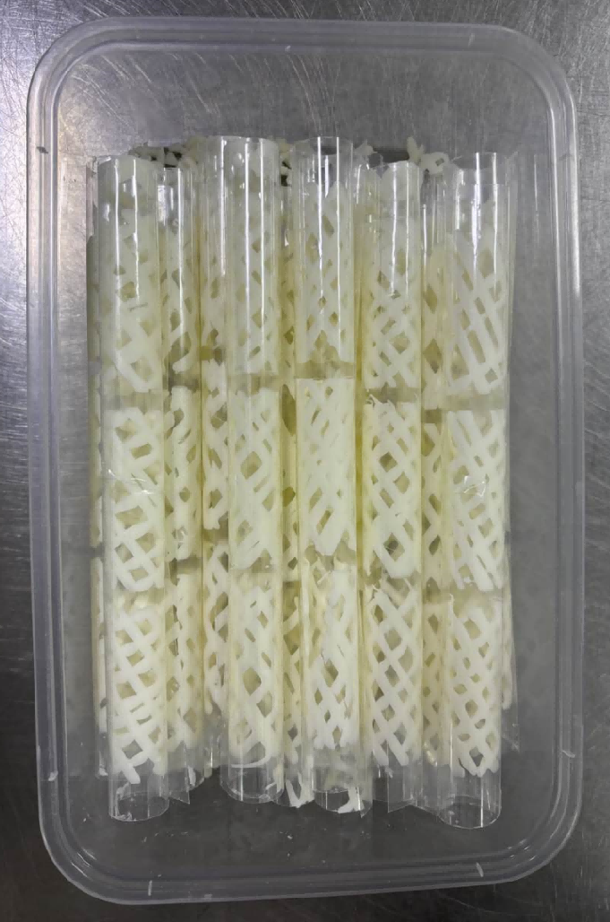 | 密封包装。代可可脂。白巧克力网卷，呈空心圆柱状、卷身为网状；造型规整统一、长短粗细一致；色泽乳白、纯正，具有一定的柔韧性，香气浓郁、纯正，口感细腻丝滑，甜度适中。 无异物，无异色，无异味；无霉变，无虫害；无明显瑕疵、气孔，形状无生硬、扭曲感，不易折断；无发黄、发灰、发黑等异常颜色变化；无过甜、过腻或苦涩感；无粗糙感，无颗粒感、渣感。 包装严密洁净，易于开启，不易产生异物。
3 | 新增 | 白巧克力装饰（大羽毛） | 6.5*2.6厘米 | 个 | 12000 |  | 密封包装。代可可脂。羽毛形状精美、规整，细节清晰，羽枝完整均匀，形状相似度高。色泽乳白、纯正，表面光滑，质地坚实，具有一定的柔韧性，香气浓郁、纯正，口感细腻丝滑，甜度适中。 无异物，无异色，无异味，无霉变，无虫害，无明显瑕疵、气孔，形状无生硬、扭曲感，不易折断，无发黄、发灰、发黑等异常颜色变化，无粗糙感，无过甜、过腻或苦涩感，无颗粒感、渣感。 包装严密洁净，易于开启，不易产生异物。
4 | 101002031 | 白巧克力国航LOGO装饰片 | 3.3*2.2厘米 | 片 | 1600 | 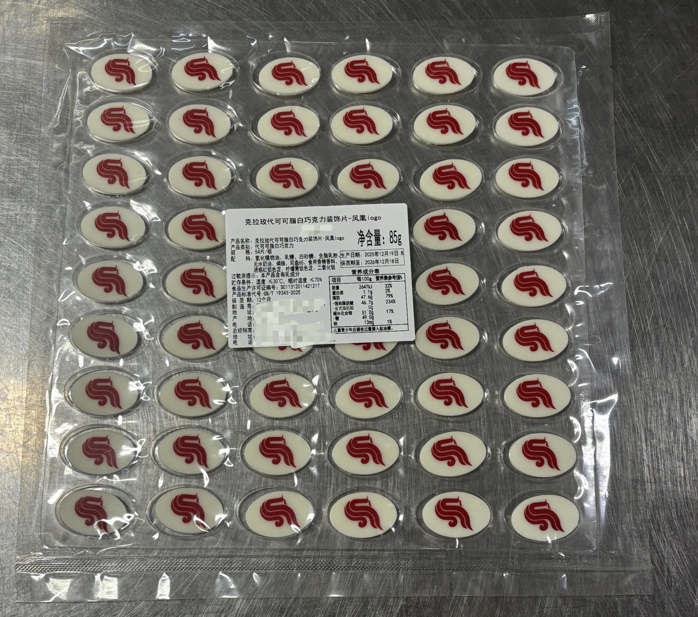 | 密封包装。代可可脂。白巧克力装饰片，椭圆形薄片、正面印红色国航凤凰LOGO；形状大小一致、图案细节清晰；色泽乳白、纯正，表面光滑，质地坚实，具有一定的柔韧性，香气浓郁、纯正，口感细腻丝滑，甜度适中。 无异物，无异色，无异味；无霉变，无虫害；无明显瑕疵、气孔，形状无生硬、扭曲感，不易折断；无发黄、发灰、发黑等异常颜色变化；无过甜、过腻或苦涩感；无粗糙感，无颗粒感、渣感。 包装严密洁净，易于开启，不易产生异物。
备注：上述原料需求品种来源于“合同到期、外航试餐或新需求、月计划系统无法录入物料、减少零采号”；年度参考用量数据是基于历史用量、现用餐谱及配餐量推算；含税单价数据来源于集供部近期询价结果。

